Schilderauflistung LOIPEN NEU
Schilderauflistung Langlaufloipe
(bitte in die hellviolett hinterlegten Felder eintragen)

Loipengebiet/TVB:
Ansprechpartner:
Telefon:
Email:

 |  | Schwierigkeitsklasse:
 |  | Leicht (Blau) |  | km
 |  | Mittel (Rot) |  | km
 |  | Schwierig (Schwarz) |  | km

Wichtig! Für die Erstellung der Schilder wird die "2022 ÖNORM S 4615" benötigt! Dort sind die Information für die graphische Gestaltung und Vorbereitung der Schilder enthalten. Die unten angeführten Schilder sind die Basisversionen. Je nachdem, welche Felder gewählt werden, variert auch die Höhe der Schilder. Details dazu sind der oben genannten ÖNORM zu entnehmen. Beispiele:

Schildertyp | Beispiele (Viele Kombinationen möglich!) | Größe (mm) + Lasche Höhe variabel! | Anzahl Bitte eintragen! | Pauschale anrechenbare Kosten (€) | Gesamt anrechenbare Nettokosten (€)
Start- und Zielschild FARBWERTE: Signalrot RAL 3001 (CYMK 20 100 90 10) Signalblau RAL 5005 (CYMK 100 40 0 40) Signalgelb RAL 1003 (CYMK 5 20 90 0) Signalgrün RAL 6032 (CYMK 90 10 80 0) Leucht-Hellorange RAL 2007 Signalgrau RAL 7004 (CMYK 0 0 0 45) Signalweiß RAL 9003 (CMYK 0 0 0 0) Signalschwarz RAL 9004 (CMYK 100 90 100 80) | 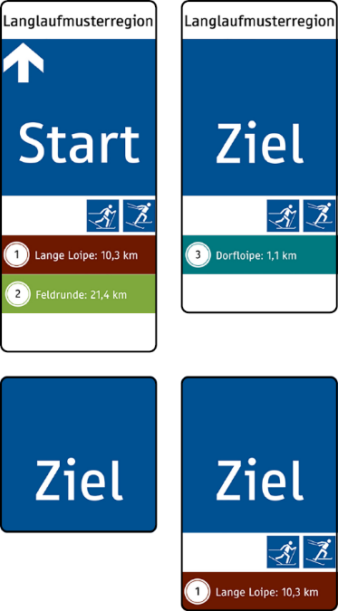 | 200 x 200 | 0 | € 25.00 | € -
 |  | 200 x 300 | 0 | € 29.00 | € -
 |  | 200 x 400 | 0 | € 34.00 | € -
 |  | 200 x 500 und größer | 0 | € 39.00 | € -
Schild mit Kilometerangabe FARBWERTE: Signalrot RAL 3001 (CYMK 20 100 90 10) Signalblau RAL 5005 (CYMK 100 40 0 40) Signalgelb RAL 1003 (CYMK 5 20 90 0) Signalgrün RAL 6032 (CYMK 90 10 80 0) Leucht-Hellorange RAL 2007 Signalgrau RAL 7004 (CMYK 0 0 0 45) Signalweiß RAL 9003 (CMYK 0 0 0 0) Signalschwarz RAL 9004 (CMYK 100 90 100 80) | 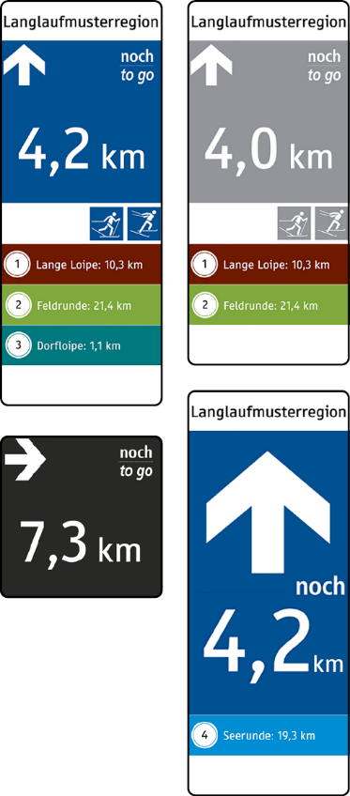 | 200 x 200 | 0 | € 25.00 | € -
 |  | 200 x 300 | 0 | € 29.00 | € -
 |  | 200 x 400 | 0 | € 34.00 | € -
 |  | 200 x 500 und größer | 0 | € 39.00 | € -
Richtungsschilder FARBWERTE: Signalrot RAL 3001 (CYMK 20 100 90 10) Signalblau RAL 5005 (CYMK 100 40 0 40) Signalgelb RAL 1003 (CYMK 5 20 90 0) Signalgrün RAL 6032 (CYMK 90 10 80 0) Leucht-Hellorange RAL 2007 Signalgrau RAL 7004 (CMYK 0 0 0 45) Signalweiß RAL 9003 (CMYK 0 0 0 0) Signalschwarz RAL 9004 (CMYK 100 90 100 80) | 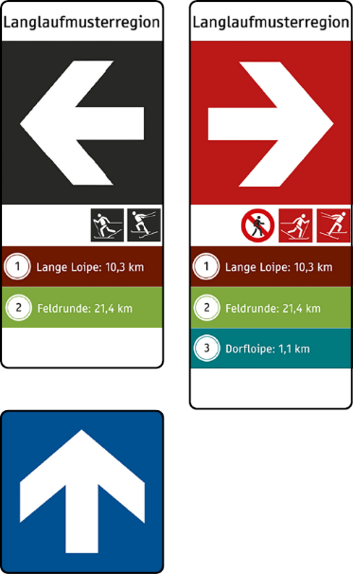 | 200 x 200 | 0 | € 25.00 | € -
 |  | 200 x 300 | 0 | € 29.00 | € -
 |  | 200 x 400 | 0 | € 34.00 | € -
 |  | 200 x 500 und größer | 0 | € 39.00 | € -
FIS Verhaltensregeln FARBWERTE: Signalrot RAL 3001 (CYMK 20 100 90 10) Signalblau RAL 5005 (CYMK 100 40 0 40) Signalgelb RAL 1003 (CYMK 5 20 90 0) Signalgrün RAL 6032 (CYMK 90 10 80 0) Leucht-Hellorange RAL 2007 Signalgrau RAL 7004 (CMYK 0 0 0 45) Signalweiß RAL 9003 (CMYK 0 0 0 0) Signalschwarz RAL 9004 (CMYK 100 90 100 80) | 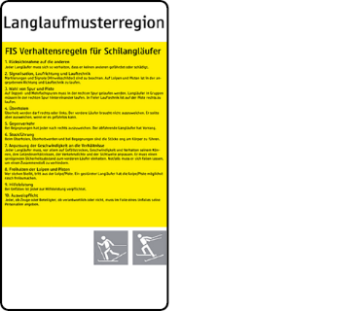 | 200 x ≥375 | 0 | € 29.00 | € -
Gesperrt-Schild FARBWERTE: Signalrot RAL 3001 (CYMK 20 100 90 10) Signalblau RAL 5005 (CYMK 100 40 0 40) Signalgelb RAL 1003 (CYMK 5 20 90 0) Signalgrün RAL 6032 (CYMK 90 10 80 0) Leucht-Hellorange RAL 2007 Signalgrau RAL 7004 (CMYK 0 0 0 45) Signalweiß RAL 9003 (CMYK 0 0 0 0) Signalschwarz RAL 9004 (CMYK 100 90 100 80) | 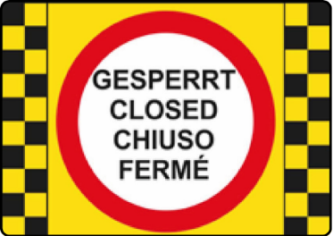 | 350 x 500 oder 500 x 700 | 0 | € 34.00 | € -
Warn- und Verbotsschilder FARBWERTE: Signalrot RAL 3001 (CYMK 20 100 90 10) Signalblau RAL 5005 (CYMK 100 40 0 40) Signalgelb RAL 1003 (CYMK 5 20 90 0) Signalgrün RAL 6032 (CYMK 90 10 80 0) Leucht-Hellorange RAL 2007 Signalgrau RAL 7004 (CMYK 0 0 0 45) Signalweiß RAL 9003 (CMYK 0 0 0 0) Signalschwarz RAL 9004 (CMYK 100 90 100 80) | 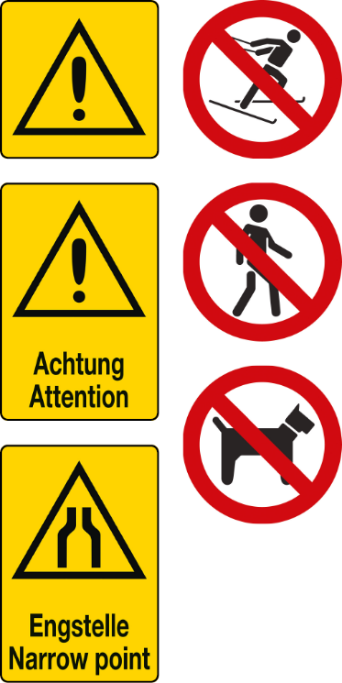 | 200 x 200 | 0 | € 25.00 | € -
 |  | 200 x 300 | 0 | € 29.00 | € -
Gesamt |  | Schilder | 0 |  | € -
Folgende Standards müssen bei der Umsetzung der Beschilderung eingehalten werden: • Dicke von 3mm und jeweils 2 Bolzen 6mm inkl. Beilagscheibe und Mutter in einem • Ausreichende Licht- und Wetterbeständigkeit (Windeinflüsse, Schneelasten) im Bereich zwischen - 40 und + 60 °C • Farbe: Farbwahl entsprechend der ÖNORM S4615:2016; ausreichender Kontrast und Streckennummer im Falle einer großen Anzahl von Loipen empfehlenswert • UV beständig • Garantieleistung von mindestens 6 Jahren • Folie 3M Scotchcal™ Farbfolien Serie 100 oder gleichwertiger Standard als Schutz • Hochwertiger Digitaldruck inklusive Schutzlaminat • Montage der Schilder muss durch ein stabiles, einfaches und sicheres System erfolgen:

